Feuil1
 CONDITIONS D'ENVOI PLV
 | Type PLV | Détails | Montant commande HT par mag BV | Quantité | Commentaires
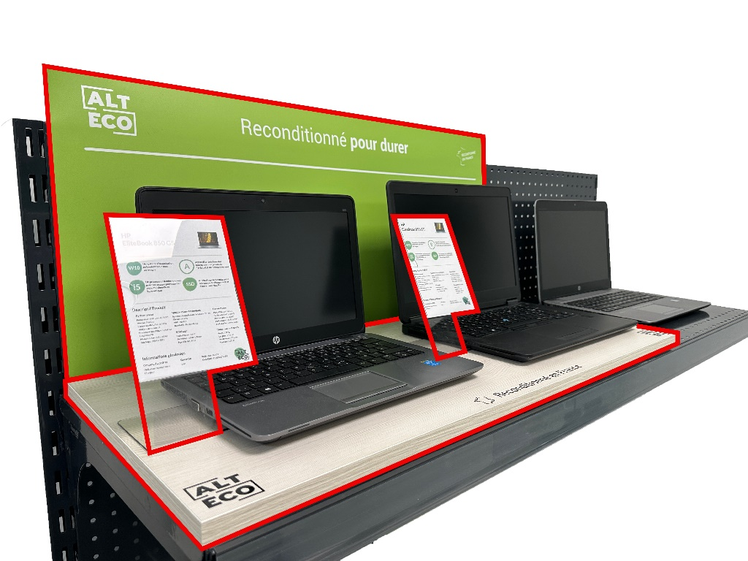 KIT COMPLET | Kit complet TG | 1 fond magnétique + 1 tablette + 2 porte-étiquettes | 1,300.00 € |  | -
 | Kit complet Gondole | 1 fond magnétique + 1 tablette + 3 porte-étiquettes | 1,500.00 € |  | -
 | 2 kits complets Gondole | 2x Kit complet Gondole | 2,800.00 € |  | Au lieu de 3000€
 | Pour chaque kit complet Gondole en + | Kit complet Gondole | 1,300.00 € |  | Jusqu'à 3 supplémentaires maximum
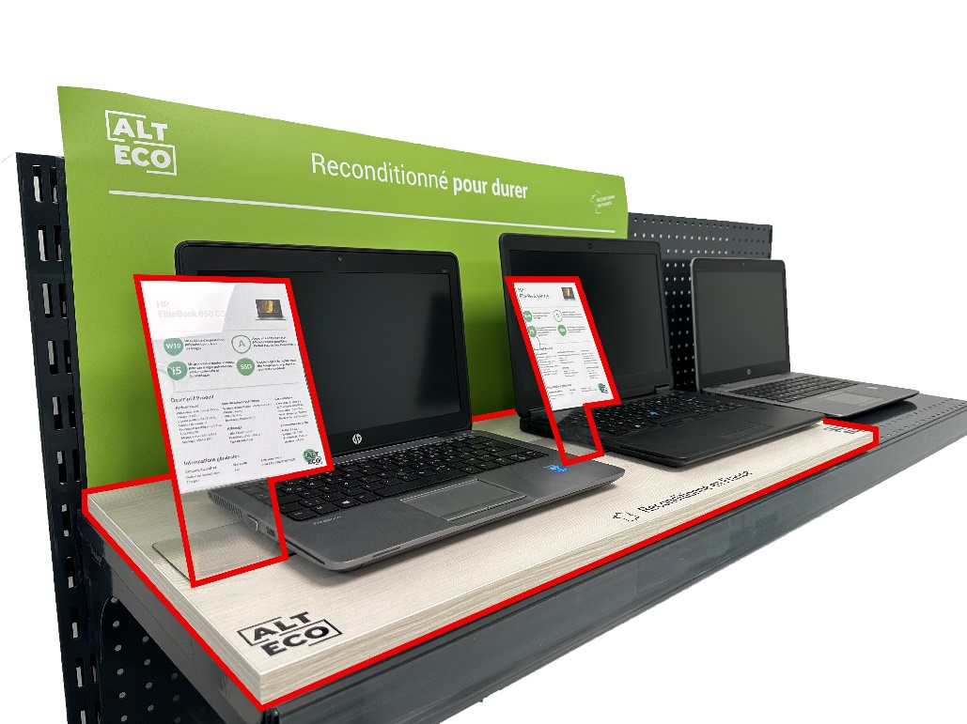 KIT SIMPLE (sans fond) | Kit simple TG | 1 tablette + 2 porte-étiquettes | 1,000.00 € |  | -
 | Kit simple Gondole | 1 tablette + 3 porte-étiquettes | 1,100.00 € |  | -
 | 2 kits simple Gondole | 2x Kit simple Gondole | 2,000.00 € |  | Au lieu de 2200€ | Numéro de commande associée :
 | Pour chaque kit simple Gondole en + | Kit simple Gondole | 900.00 € |  | Jusqu'à 3 supplémentaires maximum | Nom du magasin :
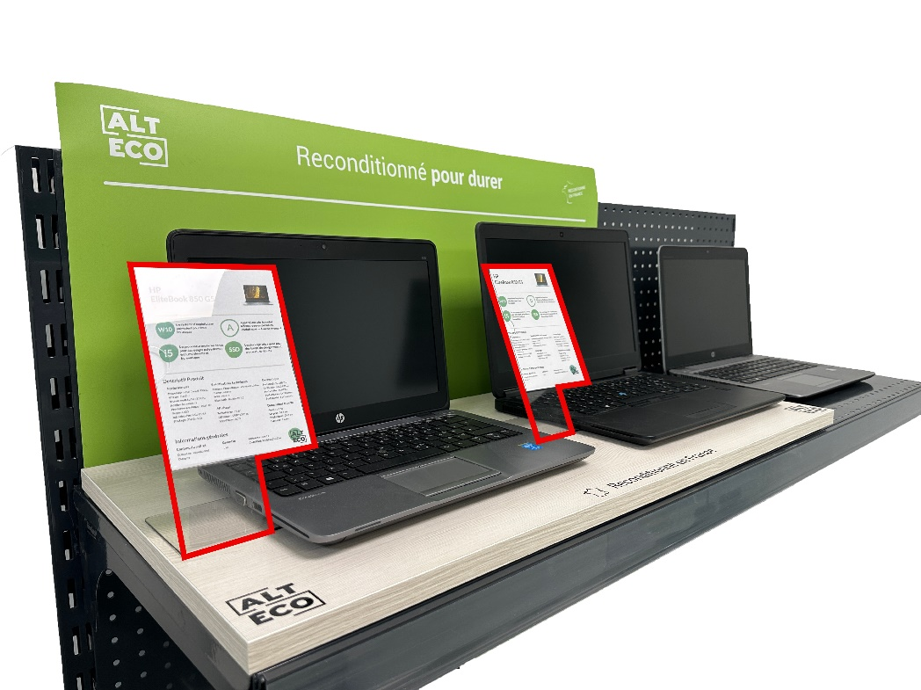 PORTE-ETIQUETTES | Lot de 3 porte-étiquettes | 3 porte-étiquettes | 500.00 € |  | - | Adresse :
 | Lot de 10 porte-étiquettes | 10 porte-étiquettes | 1,500.00 € |  | - | Signature et tampon :
 |  | Minimum de commande nécessaire | - €

Dimensions :
Fonds de rayon magnétique | TG : 430x814 mm | Gondole : 430x1330 mm
Tablette bois | TG : 360x814 mm | Gondole : 390x1330 mm

Conditions de commande :
Ces envois sont valables pour toutes nouvelles commandes passées (hors tract) à compter de l'envoi du bon signé. Il pourra s'agir au maximum de 2 commandes distinctes permettant d'atteindre les paliers, avec 2 dates de livraison différentes et un maximum d'un mois d'écart entre la livraison de la 1ère commande et de la 2ème commande. Chaque magasins pourra recevoir un maximum e 5 kits (simple ou complets) et 2 lots de porte-étiquette maximum.

Condtions d'utilisation :
La PLV fournie devra être exclusivement utilisée pour la mise en avant de produits vendus par ALT ECO. Les produits présentés sur ces supports devront être conservés dans un bon état, représentatif de la qualité qui sera proposée aux clients finaux. Aucune modification physique ne doit être apportée sur les élements de PLV (exemple : découpe, stickers, ajout de texte indélébile…) L'envoi d'une photo de l'installation sera demandée dans les 3 semaines après réception des éléments de PLV. Nous nous réservons le droit de facturer les PLV, en cas de non-utilisation dans vos rayons.

